1 メカニズム
1 液状化のメカニズムとハザードマップ

■ 図 1 液状化のメカニズム
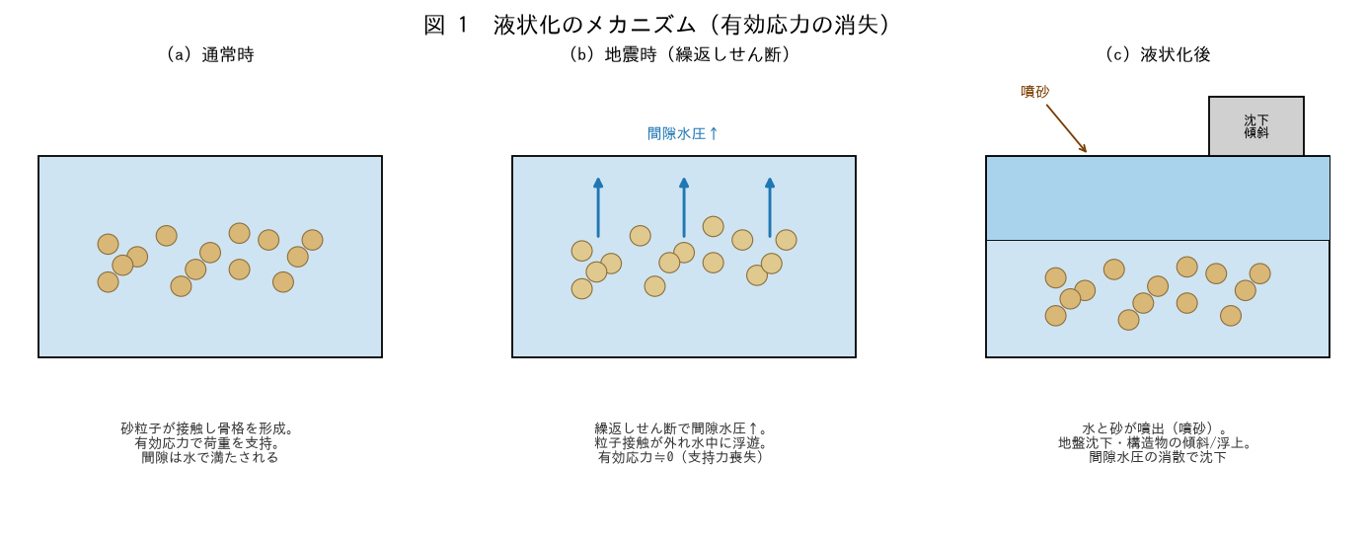

■ 問題 1 メカニズムの説明
飽和したゆるい砂質土が地震で液状化する仕組みを、有効応力・間隙水圧の言葉で説明せよ（通常時→地震時→液状化後の3段階）。

■ 問題 2 被害の形態
液状化により生じる被害を挙げよ（噴砂、地盤沈下・不同沈下、構造物の傾斜・浮上、側方流動、地中構造物（マンホール等）の浮上）。

■ 問題 3 ハザードマップの活用
設計初期にハザードマップ（液状化のしやすさマップ）を確認する意義を述べよ。液状化しやすい地形（旧河道・埋立地・砂丘裾・自然堤防）にも触れよ。

2 判定対象の条件
2 判定対象の条件（M・amax・地盤係数）

■ 図 2 対象条件と地震動
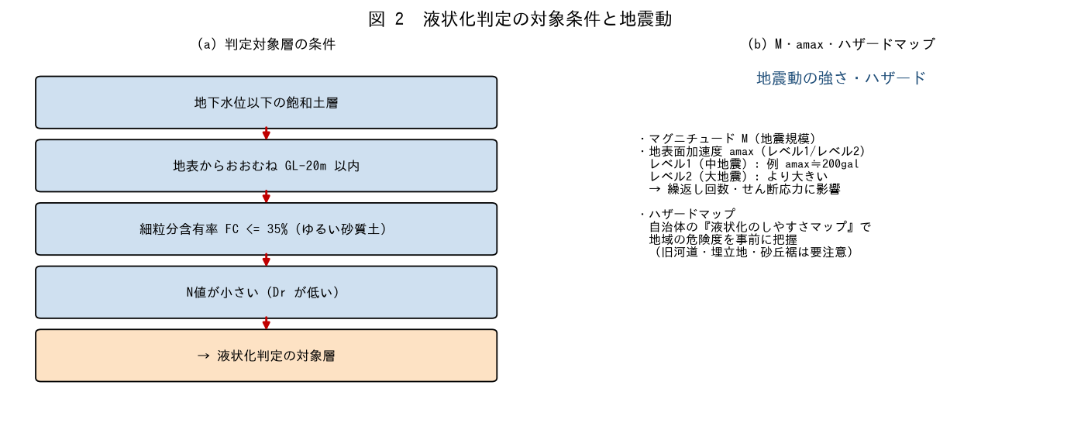

■ 問題 1 判定対象層の条件
液状化判定の対象とする土層の条件を挙げよ（地下水位以下の飽和土／地表からGL-20m程度以内／細粒分含有率 FC<=35%程度のゆるい砂質土／N値が小さい）。

■ 問題 2 地震動の指標
液状化判定で用いる地震動の指標（マグニチュードM・地表面加速度amax）の意味と、レベル1（中地震）・レベル2（大地震）の考え方を述べよ。

■ 問題 3 地盤係数（地震動の強さ）
地震時せん断応力比 L に効く係数（amax/g、深度による低減 rd=1-0.015z、全応力σvと有効応力σv'の比）の役割を説明せよ。深いほど・有効応力が大きいほどLはどうなるか。

※ FC の上限値、対象深度、amax の設定は規準・地域により異なる。最新版で確認。

3 FL値の算定
3 FL 値（液状化抵抗率）の算定

■ 図 3 FL 算定の流れ
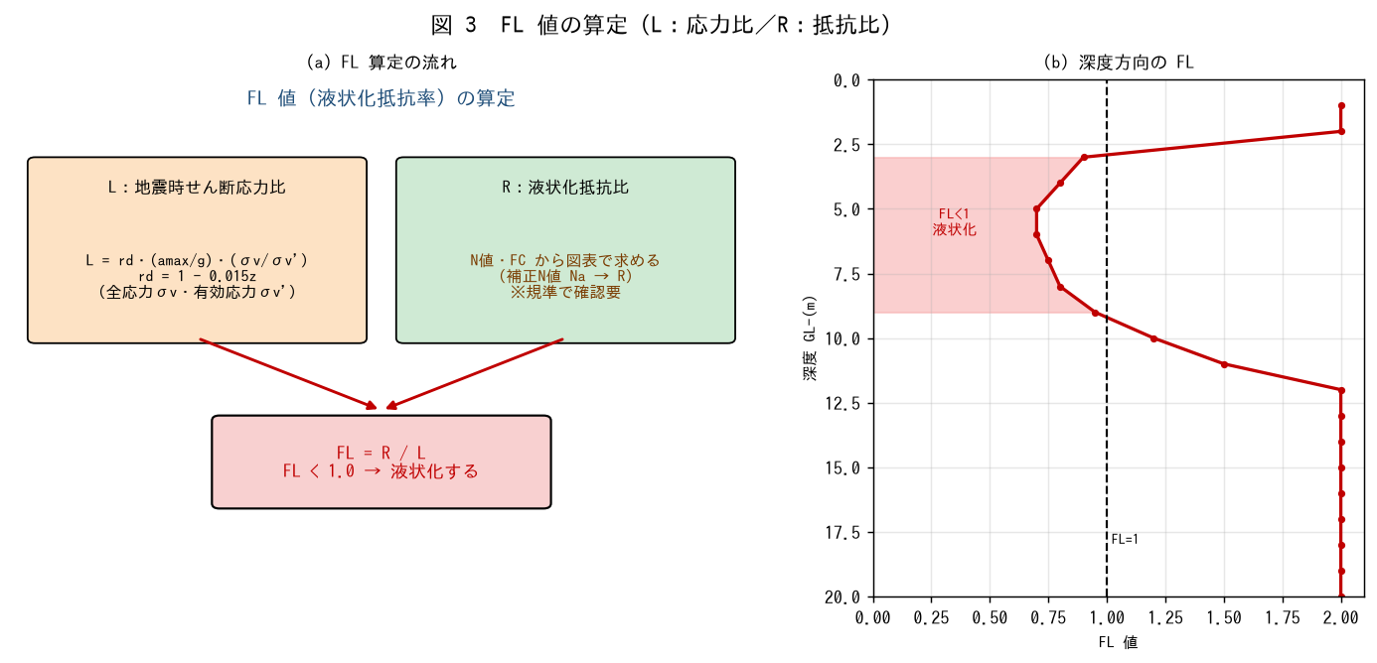

■ 問題 1 L（地震時せん断応力比）
地下水位GL-2.0m、γt=18・γsat=19kN/m3、amax=200gal のとき、深度6mの全応力σv・有効応力σv'・rd・L を求めよ（L=rd・(amax/g)・(σv/σv')）。

■ 問題 2 FL の計算と判定
問1でR=0.20（N値・FCから図表で得た値と仮定）のとき、FL=R/L を求め、液状化するか判定せよ。

■ 問題 3 FL の意味
FL<1・FL=1・FL>1 の意味を述べよ。またFL が深さ方向に分布する（図3(b)）ことの設計上の意味（どの深さの層が液状化するか）を説明せよ。

※ R の算定（補正N値 Na、FC 補正、R-Na 関係曲線）は規準で確認要。ここでは R を与件とした。

4 PL沈下設計
4 PL 値・沈下量(Dcy)と設計への反映

■ 図 4 PL・沈下・地盤定数低減
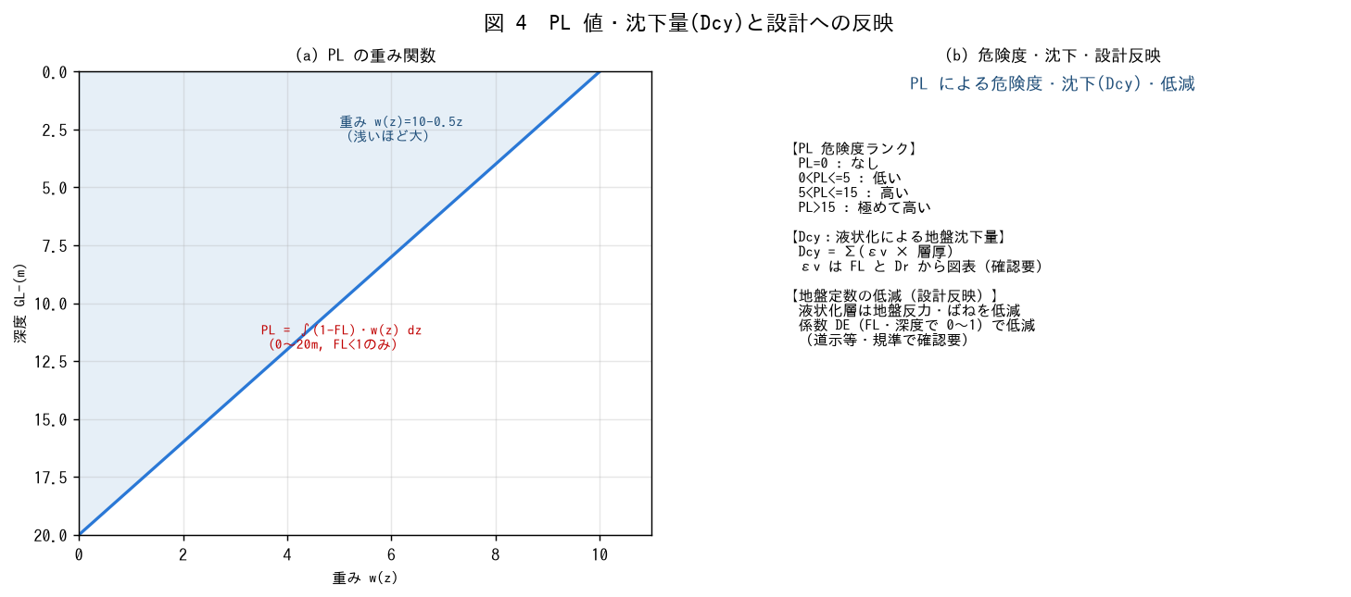

■ 問題 1 PL 値の算定
PL = ∫(1-FL)・w(z)dz（w(z)=10-0.5z、0〜20m、FL<1の層のみ）。図3(b)のFL分布からPLを概算し、危険度ランク（0/低い/高い/極めて高い）を判定せよ。

■ 問題 2 沈下量 Dcy
液状化層厚6m、平均体積ひずみεv=3%（FL・Drから図表で得たと仮定）のとき、液状化による地盤沈下量 Dcy を求めよ（Dcy=Σεv×層厚）。

■ 問題 3 設計への反映（地盤定数の低減）
液状化すると判定された層について、基礎・杭の設計でどう扱うか述べよ（地盤反力・水平ばねを低減係数DEで低減、杭の水平抵抗の見直し、支持層への到達、浮上・沈下対策）。

■ 問題 4 対策工法
液状化対策工法を挙げよ（締固め＝密度増加、地下水位低下、固化・格子状改良、間隙水圧消散＝ドレーン、杭で支持層に伝達）。

※ 低減係数DE、εv-FL関係は規準（道示・建築基礎指針）で確認要。

